P1～3
 | １ 地 区 別 人 口 と 世 帯
 | ←表紙へ |  |  |  |  |  |  |  |  |  |  |  | 地区別町丁字別人口と世帯(P4～P8)へ→
 |  |  |  |  |  |  |  |  |  |  |  |  |  |  |  |  |  |  | 平成31年3月1日現在
 |  | 区・地区名 |  |  | 世帯数 |  | 人 口 |  |  |  |  |  |  | 前月差引 人口増減 | 人口密度 (人/ｋ㎡） |  | 人口分布 （％）
 |  |  |  |  |  |  | 総 数 |  | 男 |  | 女
 |  | 総 数 |  |  | 323,737 |  | 722,033 |  | 361,212 |  | 360,821 |  |  | -455 | 2,195 |  | 100.0
 |  | 緑 区 |  |  | 73,476 |  | 171,284 |  | 86,330 |  | 84,954 |  |  | -200 | 675 |  | 23.7
 |  | 中 央 区 |  |  | 121,495 |  | 271,725 |  | 136,544 |  | 135,181 |  |  | -114 | 7,370 |  | 37.6
 |  | 南 区 |  |  | 128,766 |  | 279,024 |  | 138,338 |  | 140,686 |  |  | -141 | 7,322 |  | 38.6

 |  | 緑 区 |  |  | 73,476 |  | 171,284 |  | 86,330 |  | 84,954 |  |  | -200 | 675 |  | 100.0 | (23.7)
 |  |  | 橋本地区 |  | 34,425 |  | 73,934 |  | 37,475 |  | 36,459 |  |  | -68 | 9,540 |  | 43.2 | (10.2)
 |  |  | 大沢地区 |  | 13,055 |  | 32,990 |  | 16,584 |  | 16,406 |  |  | -25 | 4,329 |  | 19.3 | (4.6)
 |  |  | 城山地区 |  | 9,510 |  | 23,222 |  | 11,611 |  | 11,611 |  |  | -53 | 1,166 |  | 13.6 | (3.2)
 |  |  | 津久井地区 |  | 10,005 |  | 24,445 |  | 12,276 |  | 12,169 |  |  | -31 | 200 |  | 14.3 | (3.4)
 |  |  | 相模湖地区 |  | 3,240 |  | 8,009 |  | 4,094 |  | 3,915 |  |  | -8 | 253 |  | 4.7 | (1.1)
 |  |  | 藤野地区 |  | 3,241 |  | 8,684 |  | 4,290 |  | 4,394 |  |  | -15 | 134 |  | 5.1 | (1.2)
 |  | 中 央 区 |  |  | 121,495 |  | 271,725 |  | 136,544 |  | 135,181 |  |  | -114 | 7,370 |  | 100.0 | (37.6)
 |  |  | 小山地区 |  | 9,823 |  | 20,725 |  | 10,517 |  | 10,208 |  |  | 7 | 5,789 |  | 7.6 | (2.9)
 |  |  | 清新地区 |  | 14,750 |  | 30,443 |  | 15,592 |  | 14,851 |  |  | -18 | 10,757 |  | 11.2 | (4.2)
 |  |  | 横山地区 |  | 6,001 |  | 14,553 |  | 7,246 |  | 7,307 |  |  | -3 | 7,996 |  | 5.4 | (2.0)
 |  |  | 中央地区 |  | 17,698 |  | 35,576 |  | 17,796 |  | 17,780 |  |  | -63 | 10,372 |  | 13.1 | (4.9)
 |  |  | 星が丘地区 |  | 7,798 |  | 17,574 |  | 8,703 |  | 8,871 |  |  | 13 | 12,643 |  | 6.5 | (2.4)
 |  |  | 光が丘地区 |  | 10,969 |  | 26,470 |  | 13,084 |  | 13,386 |  |  | -10 | 10,673 |  | 9.7 | (3.7)
 |  |  | 大野北地区 |  | 29,043 |  | 62,626 |  | 31,432 |  | 31,194 |  |  | -20 | 9,709 |  | 23.0 | (8.7)
 |  |  | 田名地区 |  | 11,893 |  | 30,295 |  | 15,380 |  | 14,915 |  |  | 18 | 3,130 |  | 11.1 | (4.2)
 |  |  | 上溝地区 |  | 13,520 |  | 33,463 |  | 16,794 |  | 16,669 |  |  | -38 | 6,423 |  | 12.3 | (4.6)
 |  | 南 区 |  |  | 128,766 |  | 279,024 |  | 138,338 |  | 140,686 |  |  | -141 | 7,322 |  | 100.0 | (38.6)
 |  |  | 大野中地区 |  | 27,113 |  | 63,344 |  | 31,363 |  | 31,981 |  |  | -74 | 7,898 |  | 22.7 | (8.8)
 |  |  | 大野南地区 |  | 37,718 |  | 78,527 |  | 38,856 |  | 39,671 |  |  | -20 | 14,304 |  | 28.1 | (10.9)
 |  |  | 麻溝地区 |  | 6,981 |  | 18,158 |  | 9,106 |  | 9,052 |  |  | 15 | 2,196 |  | 6.5 | (2.5)
 |  |  | 新磯地区 |  | 5,134 |  | 13,228 |  | 6,695 |  | 6,533 |  |  | -14 | 2,026 |  | 4.7 | (1.8)
 |  |  | 相模台地区 |  | 22,015 |  | 45,303 |  | 22,461 |  | 22,842 |  |  | -61 | 8,312 |  | 16.2 | (6.3)
 |  |  | 相武台地区 |  | 9,484 |  | 19,253 |  | 9,471 |  | 9,782 |  |  | -3 | 13,951 |  | 6.9 | (2.7)
 |  |  | 東林地区 |  | 20,321 |  | 41,211 |  | 20,386 |  | 20,825 |  |  | 16 | 13,876 |  | 14.8 | (5.7)
 |  | （注） １ 人口密度は平成28年12月1日付の市面積を基に算出したものである。
 |  | ２ 世帯数と人口は平成27年国勢調査の確定数を基礎とし、以後、毎月の住民基本台帳の増減を加減して
 |  | 推計したものである。
 |  | ３ 各地区の人口分布は区内における構成比を表している。なお、四捨五入したため合計が一致しない場合がある。

－ 前 月 中 の 人 口 異 動 状 況 －

 | 《 | 2月中の減少人口： -455 |  |  |  |  |  | 2月中の自然減： -219 |  |  |  |  |  | 2月中の社会減： -236 |  |  |  |  |  | 》


２ 人 口 異 動 状 況

 |  |  |  |  |  |  |  |  |  |  |  |  |  |  |  |  |  |  |  |  | 平成31年2月中
 |  |  |  | 人口増減 | 自 然 増 減 |  |  |  | 社 会 増 減 |  |  |  |  |  |  |  |  |  |  | 対前月 増減率(％)
 |  |  |  |  | 増 減 | 増 |  | 減 | 増 減 | 増 |  |  |  |  | 減
 |  |  |  |  |  | 出 生 |  | 死 亡 |  | 転 入 |  | 市内異動 |  | 区内異動 | 転 出 |  | 市内異動 | 区内異動
 |  |  |  |  |  |  |  |  |  |  |  | 他区から転入 |  | 他地区から転居 |  |  | 他区への転出 | 他地区への転居
総 数 |  |  |  | -455 | -219 | 339 |  | 558 | -236 | 1,979 |  | 424 |  | 1,244 | 2,215 |  | 424 | 1,244 |  | -0.06
緑 区 |  |  |  | -200 | -70 | 75 |  | 145 | -130 | 359 |  | 125 |  | 269 | 497 |  | 117 | 269 |  | -0.12
 | 橋本地区 |  |  | -68 | 5 | 45 |  | 40 | -73 | 227 |  | 61 |  | 146 | 305 |  | 52 | 150 |  | -0.09
 | 大沢地区 |  |  | -25 | -8 | 16 |  | 24 | -17 | 33 |  | 41 |  | 40 | 69 |  | 35 | 27 |  | -0.08
 | 城山地区 |  |  | -53 | -22 | 8 |  | 30 | -31 | 27 |  | 15 |  | 38 | 59 |  | 12 | 40 |  | -0.23
 | 津久井地区 |  |  | -31 | -29 | 4 |  | 33 | -2 | 45 |  | 7 |  | 38 | 36 |  | 15 | 41 |  | -0.13
 | 相模湖地区 |  |  | -8 | -7 | 2 |  | 9 | -1 | 13 |  | 1 |  | 4 | 14 |  | 1 | 4 |  | -0.10
 | 藤野地区 |  |  | -15 | -9 | 0 |  | 9 | -6 | 14 |  | 0 |  | 3 | 14 |  | 2 | 7 |  | -0.17
中 央 区 |  |  |  | -114 | -70 | 125 |  | 195 | -44 | 682 |  | 205 |  | 482 | 756 |  | 175 | 482 |  | -0.04
 | 小山など6地区 |  |  | -74 | -41 | 62 |  | 103 | -33 | 351 |  | 116 |  | 322 | 393 |  | 90 | 339 |  | -0.05
 | 大野北地区 |  |  | -20 | -7 | 38 |  | 45 | -13 | 196 |  | 38 |  | 93 | 236 |  | 31 | 73 |  | -0.03
 | 田名地区 |  |  | 18 | -11 | 13 |  | 24 | 29 | 70 |  | 35 |  | 28 | 63 |  | 17 | 24 |  | 0.06
 | 上溝地区 |  |  | -38 | -11 | 12 |  | 23 | -27 | 65 |  | 16 |  | 39 | 64 |  | 37 | 46 |  | -0.11
南 区 |  |  |  | -141 | -79 | 139 |  | 218 | -62 | 938 |  | 94 |  | 493 | 962 |  | 132 | 493 |  | -0.05
 | 大野中地区 |  |  | -74 | -38 | 20 |  | 58 | -36 | 187 |  | 29 |  | 100 | 212 |  | 35 | 105 |  | -0.12
 | 大野南地区 |  |  | -20 | 8 | 58 |  | 50 | -28 | 310 |  | 16 |  | 146 | 307 |  | 38 | 155 |  | -0.03
 | 麻溝地区 |  |  | 15 | -6 | 8 |  | 14 | 21 | 50 |  | 31 |  | 20 | 48 |  | 19 | 13 |  | 0.08
 | 新磯地区 |  |  | -14 | -7 | 7 |  | 14 | -7 | 33 |  | 1 |  | 7 | 31 |  | 1 | 16 |  | -0.11
 | 相模台地区 |  |  | -61 | -22 | 15 |  | 37 | -39 | 117 |  | 9 |  | 96 | 154 |  | 18 | 89 |  | -0.13
 | 相武台地区 |  |  | -3 | -3 | 6 |  | 9 | 0 | 76 |  | 2 |  | 29 | 59 |  | 12 | 36 |  | -0.02
 | 東林地区 |  |  | 16 | -11 | 25 |  | 36 | 27 | 165 |  | 6 |  | 95 | 151 |  | 9 | 79 |  | 0.04
 | （注） 中央区の小山など6地区とは、小山、清新、横山、中央、星が丘、光が丘の6地区である。

－ 地 区 別 人 口 異 動 状 況 －

 | 《 | 2月中の減少人口： -455 |  |  |  |  |  | 2月中の自然減： -219 |  |  |  |  |  | 2月中の社会減： -236 |  |  |  |  |  | 》

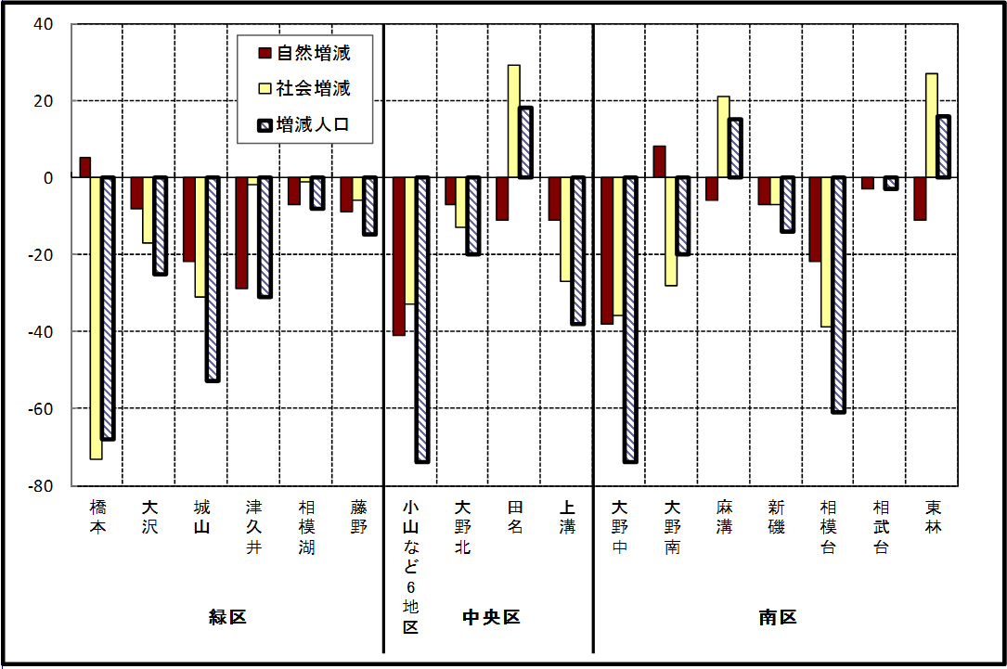

※小山など6地区とは、小山、清新、横山、中央、星が丘、光が丘の6地区である。

－ 年 間 人 口 異 動 状 況 －

 |  |  |  |  |  |  |  |  |  |  |  | 2018-03-01 |  |  |  | ～ | 2019-02-28
 |  |  |  | 人口増減 | 自 然 増 減 |  |  |  | 社 会 増 減
 |  |  |  |  | 増 減 | 増 |  | 減 | 増 減 | 増 |  |  |  |  | 減
 |  |  |  |  |  | 出 生 |  | 死 亡 |  | 転 入 |  | 市内異動 |  | 区内異動 | 転 出 |  | 市内異動 | 区内異動
 |  |  |  |  |  |  |  |  |  |  |  | 他区から転入 |  | 他地区から転居 |  |  | 他区への転出 | 他地区への転居
総 数 |  |  |  | -297 | -1,449 | 4,940 |  | 6,389 | 1,152 | 29,410 |  | 5,153 |  | 15,967 | 28,258 |  | 5,153 | 15,967
緑 区 |  |  |  | -799 | -537 | 1,094 |  | 1,631 | -262 | 5,843 |  | 1,349 |  | 3,472 | 5,970 |  | 1,484 | 3,472
 | 橋本地区 |  |  | 65 | 66 | 588 |  | 522 | -1 | 3,558 |  | 670 |  | 1,738 | 3,433 |  | 737 | 1,797
 | 大沢地区 |  |  | -138 | -71 | 228 |  | 299 | -67 | 751 |  | 394 |  | 563 | 824 |  | 447 | 504
 | 城山地区 |  |  | -39 | -96 | 147 |  | 243 | 57 | 639 |  | 151 |  | 643 | 675 |  | 124 | 577
 | 津久井地区 |  |  | -341 | -241 | 89 |  | 330 | -100 | 488 |  | 104 |  | 363 | 534 |  | 130 | 391
 | 相模湖地区 |  |  | -195 | -117 | 17 |  | 134 | -78 | 151 |  | 22 |  | 91 | 231 |  | 24 | 87
 | 藤野地区 |  |  | -151 | -78 | 25 |  | 103 | -73 | 256 |  | 8 |  | 74 | 273 |  | 22 | 116
中 央 区 |  |  |  | 29 | -425 | 1,908 |  | 2,333 | 454 | 10,150 |  | 2,458 |  | 6,509 | 9,956 |  | 2,198 | 6,509
 | 小山など6地区 |  |  | -509 | -306 | 997 |  | 1,303 | -203 | 5,219 |  | 1,277 |  | 4,030 | 5,350 |  | 1,239 | 4,140
 | 大野北地区 |  |  | 589 | 27 | 500 |  | 473 | 562 | 3,260 |  | 518 |  | 1,331 | 2,839 |  | 416 | 1,292
 | 田名地区 |  |  | 49 | -97 | 175 |  | 272 | 146 | 836 |  | 385 |  | 501 | 849 |  | 280 | 447
 | 上溝地区 |  |  | -100 | -49 | 236 |  | 285 | -51 | 835 |  | 278 |  | 647 | 918 |  | 263 | 630
南 区 |  |  |  | 473 | -487 | 1,938 |  | 2,425 | 960 | 13,417 |  | 1,346 |  | 5,986 | 12,332 |  | 1,471 | 5,986
 | 大野中地区 |  |  | -251 | -191 | 388 |  | 579 | -60 | 2,433 |  | 435 |  | 1,140 | 2,440 |  | 546 | 1,082
 | 大野南地区 |  |  | 612 | 182 | 717 |  | 535 | 430 | 4,666 |  | 255 |  | 1,752 | 4,086 |  | 266 | 1,891
 | 麻溝地区 |  |  | 60 | -47 | 129 |  | 176 | 107 | 639 |  | 306 |  | 275 | 561 |  | 262 | 290
 | 新磯地区 |  |  | -52 | -43 | 79 |  | 122 | -9 | 467 |  | 68 |  | 176 | 486 |  | 51 | 183
 | 相模台地区 |  |  | -71 | -170 | 254 |  | 424 | 99 | 2,038 |  | 129 |  | 1,146 | 1,947 |  | 163 | 1,104
 | 相武台地区 |  |  | -157 | -83 | 109 |  | 192 | -74 | 863 |  | 47 |  | 363 | 825 |  | 77 | 445
 | 東林地区 |  |  | 332 | -135 | 262 |  | 397 | 467 | 2,311 |  | 106 |  | 1,134 | 1,987 |  | 106 | 991
 | （注） 中央区の小山など6地区とは、小山、清新、横山、中央、星が丘、光が丘の6地区である。

－ 人 口 の 月 別 推 移 －

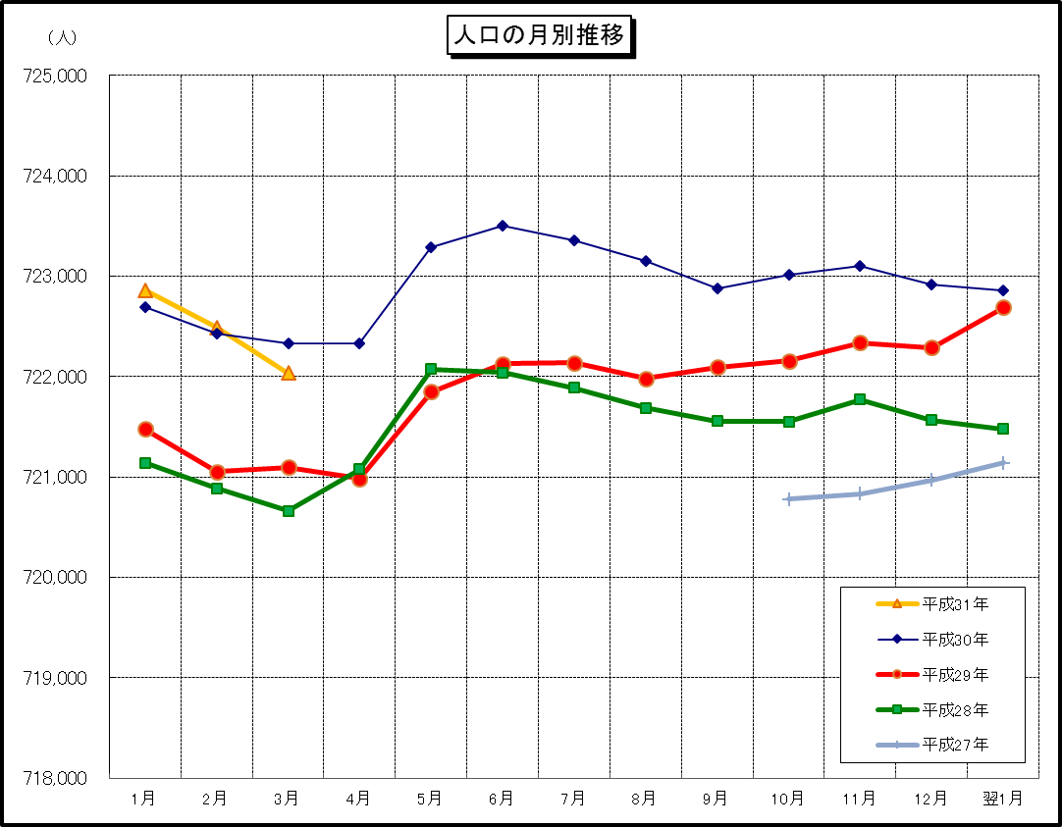

※この表(折れ線グラフ)は毎月1日現在の市域での人口を表している。
※平成27年10月1日現在からは、平成27年国勢調査結果に基づく推計人口である。

